основная продукция
ООО "КРОКМАРТ”, 633102, Россия, Новосибирская область, г.Обь, ул. Авиационная, 12, тел./факс: 8 (383) 325-18-80 /81 /82 /83 www.crocmart.ru www.zagorod-camping.ru
 | артикул | фото | размеры, мм | цвет/материал | кол-во в упак. | доп. инфо | цена, руб
 | СТОЛЫ СКЛАДНЫЕ/ КОМПЛЕКТЫ |  |  |  |  |  |  | ЦЕНА с орг
 | Т100 | 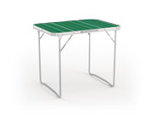 | 70х50х60 | столешница: ламин. МДФ ножки из стальной трубы d=19мм | 4 | стол складной, max нагрузка на столешницу 30 кг, вес 3 кг. | 749 | 861.35
 | Т101 |  | 80х60х66 | столешница: ламин. МДФ ножки из стальной трубы d=19мм | 4 | стол складной, max нагрузка на столешницу 30 кг, вес 4,15 кг. | 1175 | 1351.25
 | Т201 | 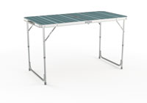 | 120х60х70 | столешница: ламин. МДФ ножки из алюминиевой трубы d=25/22мм | 4 | стол складной, max нагрузка на столешницу 40 кг, вес 4,95 кг | 1700 | 1955
 | Т202 |  | 80х60х67 | столешница: ламин. МДФ ножки из алюминиевой трубы 30х15мм | 2 | стол складной, max нагрузка на столешницу 40 кг, вес 5,15 кг | 1650 | 1897.5
 | 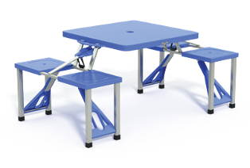 B100 |  | 86,5х68х138 |  | 2 | комплект для пикника, max нагрузка на столешницу 30 кг, вес 7,16 кг | 1810 | 2081.5
 | 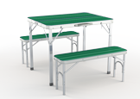 B101 |  | Стол: 90х67х69,5 Сиденье: 88х25х39 | столешница: ламин. МДФ ножки стола из алюминия 30х15 мм | 2 | комплект для пикника, max нагрузка на столешницу 40 кг, вес 8,55 кг | 2800 | 3220
 | B102 | 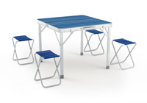 | Стол: 85х82,5х70 Табурет: 30х30х40 | столешница: ламин. МДФ ножки стола из алюминия | 2 | комплект для пикника, max нагрузка на столешницу 40 кг, вес 9 кг | 2455 | 2823.25
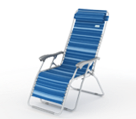
 | ШЕЗЛОНГИ |  |  |  |  |  |  | 0
 | K101 |  | 165х66х113 | OXFORD 600x600 TEXTILINE 1x1 каркас: стальная труба d=22 мм | 2 | шезлонг инерционный, max нагрузка 110 кг, вес 7,85 кг | 2360 | 2714
 | K201 | 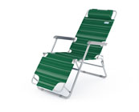 | 153х60х79 | OXFORD 600x600 TEXTILINE 1x1 каркас: стальная труба d=25/19 мм | 4 | шезлонг двух-позиционный, max нагрузка 110 кг, вес 5 кг | 1590 | 1828.5
 | K203 | 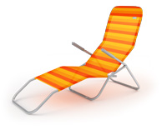 | 140х50/58х х29/96 | TEXTILINE 1x1 каркас: стальная труба d=24 мм | 5 | шезлонг пляжный, max нагрузка 110 кг, вес 5,3 кг | 1600 | 1840
 | K204 | 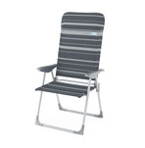 | 60х60х110 | OXFORD 600x600 TEXTILINE 1x1 каркас: стальная труба d=22 мм | 4 | шезлонг пляжный, max нагрузка 110 кг, вес 3,95 кг | 1230 | 1414.5
 | K205 | 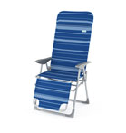 | 75х60х116 | OXFORD 600x600 TEXTILINE 1x1 каркас: стальная труба d=22 мм | 4 | шезлонг пляжный, max нагрузка 110 кг, вес 5,3 кг | 1490 | 1713.5
 | K206 | 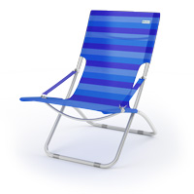 | 60х88х90 | TEXTILINE 1x1 каркас: стальная труба d=25 мм | 4 | шезлонг пляжный, max нагрузка 110 кг, вес 3, 65 кг | 1340 | 1541
 | КРЕСЛА СКЛАДНЫЕ |  |  |  |  |  |  | 0
 | K302 | 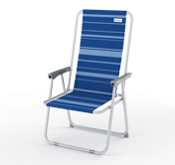 | 52х48х86 | OXFORD 600x600 TEXTILINE 1x1 каркас: стальная труба d=19 мм | 10 | кресло складное, max нагрузка 105 кг, вес 2,5 кг | 599 | 688.85
 | K305 | 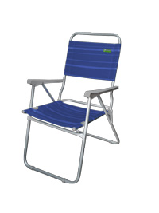 | 56х46х88 | OXFORD 600x600 каркас: стальная труба d=19 мм | 6 | кресло складное, усиленное, max нагрузка 110 кг, вес 3 кг | 750 | 862.5
 | K502 | 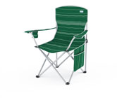 | 57х57х90 | OXFORD 600x600 каркас: стальная труба d=19 мм | 6 | кресло складное в чехле, усиленное, max нагрузка 120 кг, вес 3,1 кг | 850 | 977.5
 | K503 |  | 45х45х75 | OXFORD 600x600 каркас: стальная труба d=16 мм | 10 | кресло складное в чехле, max нагрузка 105 кг, вес 1,7 кг | 490 | 563.5
 | K901 | 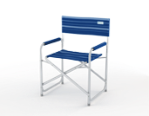 | 47х58х80 | OXFORD 600x600 каркас: стальная труба d=22 мм | 6 | кресло складное, max нагрузка 110 кг, вес 3,15 кг | 940 | 1081
 | K903 | 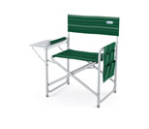 | 47х58х80 | OXFORD 600x600 каркас: стальная труба d=22 мм | 6 | кресло складное, max нагрузка 110 кг, вес 3,7 кг | 990 | 1138.5
 | K304 | 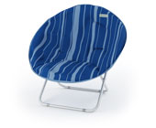 | 85х85х74 | OXFORD 600x600 каркас: стальная труба d=22 мм | 6 | кресло гриб, стёганое сидение, max нагрузка 110 кг, вес 3,45 кг | 1200 | 1380
 | ТАБУРЕТЫ СКЛАДНЫЕ |  |  |  |  |  |  | 0
 | C200 |  | 30х40х40 | OXFORD 600x600 каркас: стальная труба d=19 мм | 20 | табурет складной, усиленный, max нагрузка 120 кг, вес 1,25 кг | 250 | 287.5
 | C203 |  | 40х40х50 | OXFORD 600x600 каркас: стальная труба d=22 мм | 10 | Табурет складной (ПРОФИ) | 350 | 402.5
 | N201 | 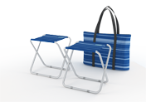 | 30х40х40 | OXFORD 600x600 каркас: стальная труба d=19 мм | 10 | набор табуретов складных, 2 шт. в чехле, max нагрузка 120 кг, вес 2,75 кг | 570 | 655.5
 | СТУЛЬЯ СКЛАДНЫЕ |  |  |  |  |  |  | 0
 | C300 |  | 30х40х72 | OXFORD 600x600 каркас: стальная труба d=19 мм | 12 | стул складной, усиленный, max нагрузка 120 кг, вес 1,75 кг | 390 | 448.5
 | N202 |  | 30х40х72 | OXFORD 600x600 каркас: стальная труба d=19 мм | 6 | набор стульев складных, 2шт. в чехле, max нагрузка 120 кг, вес 3,8 кг | 850 | 977.5
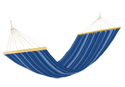
 | ГАМАКИ |  |  |  |  |  |  | 0
 | H101 |  | 200х80 | хлопок | 12 | гамак тканевый max нагрузка 110 кг, вес 1,35 кг | 530 | 609.5
 | H102 | 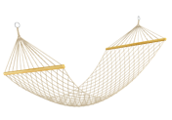 | 200х80 | х/б сетка | 12 | гамак тканевый max нагрузка 110 кг, вес 1,05 кг | 385 | 442.75
 | A100 |  | 280х80х97 | Стальная труба d=31 мм | 2 | подставка под гамак max нагрузка 110 кг, вес 8,8 кг | 1490 | 1713.5
 | ПОДСТАВКИ ДЛЯ ЗОНТОВ |  |  |  |  |  |  | 0
 | A101 |  | 10 л | пластик | 10 | подставка под зонт, пластиковая, вес 0,9 кг | 370 | 425.5
 | A102 |  | 40 | пластик | 60 | подставка под зонт, штопор, вес 0,15 кг | 65 | 74.75
 | ЗОНТЫ
 | Z140 | 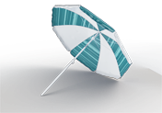 | D=140 |  | 12 | зонт пляжный, с наклонным механизмом ткань: полиэстер 170 г/м | 230 | 264.5
 | Z160 |  | D=160 |  | 12 |  | 290 | 333.5
 |  |  |  |  |  |  |  | 0
 | Z200 |  | D=200 |  | 12 |  | 450 | 517.5
 | Z240 | 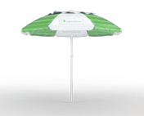 | D=240 |  | 10 | зонт пляжный с клапаном для проветривания ткань: полиэстер 170 г/м | 840 | 966
 | Z300 |  | D=300 |  | 6 |  | 1100 | 1265
 | КАЧЕЛИ
 | M102 | 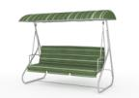 | 180х115 х175 | каркас из стальной трубы ткань: полиэстер 170 г/м | 1 | качель садовая трёхместная, раскладная, max нагрузка 220 кг, вес 41 кг | 7370 | 8475.5
 | M103 |  | 195х130 х165 | каркас из стальной трубы ткань: полиэстер 170 г/м | 1 | качель садовая трёхместная, max нагрузка 220 кг, вес 28 кг | 7770 | 8935.5

акционные позиции
ООО "КРОКМАРТ”, 633102, Россия, Новосибирская область, г.Обь, ул. Авиационная, 12, тел./факс: 8 (383) 325-18-80 /81 /82 /83 www.crocmart.ru www.zagorod-camping.ru |  |  |  |  |  |  |  | Остатки на 10.09.12
 | артикул | фото | размеры, мм | цвет/материал | кол-во в упак. | доп. инфо | цена, руб |  | ЦЕНА с орг
 | КРЕСЛА СКЛАДНЫЕ
 | 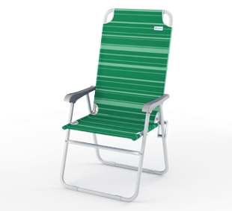 K303 |  | 56х60х91 | OXFORD 600x600 TEXTILINE 1x1 каркас: стальная труба d=22 мм | 6 | кресло складное, усиленное, max нагрузка 110 кг | 830 |  | 954.50
 | ШАТРЫ
 | R100 | 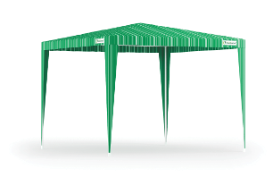 | 300x300 х250 | ткань: полиэстер 170 г/м | 1 | шатер 3х3м, в чехле | 1850 1285 | 613 шт. | 1,477.75
 | C202 |  | 30х27х39,5 | РАСПРОДАЖА! | 20 | Табурет складной с рюкзаком, вес: 1,55 кг | 290 | 128 шт. | 1,477.75
 | C206 |  | 36х32х40 | РАСПРОДАЖА! | 20 | табурет складной с рюкзаком-холодильником, вес: 1,55 кг | 350 | 195 шт. | 1,477.75
 | C204 |  | 33х27х40 | РАСПРОДАЖА! | 25 | табурет складной с сумкой, вес: 1,24 кг | 270 | 92 шт. | 1,477.75

